ランサーズ添付資料01
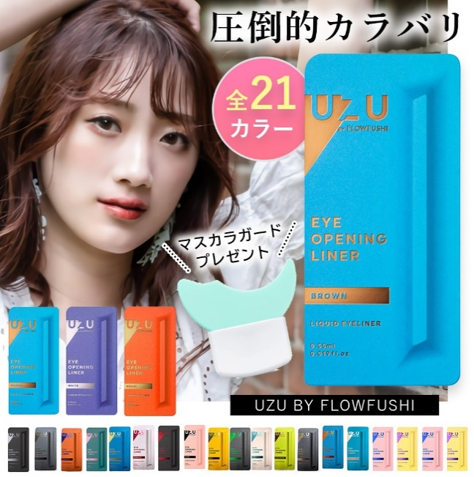
▼ページ構成ラフ（※グレーアウト項目は作成不要） |  |  |  | ▼ページ構成イメージ
画像 | 内容 | 内容詳細 | 補足 |  | 1枚目 |  | 画像 | 内容 | 備考1 | 備考2
1 | サムネ | モデル画像を載せ、他店舗と差別化したい |  |  | ■サムネ
2 | 圧倒的なカラバリ | 「このページで全色から選べる」というのを伝えたい | 人気色「ブラウン/ホワイト/カーキ」を目立たせたい |  | モデル画像を載せ、他店舗と差別化したい
3 | ランキング※受賞後
4 | おまけつき | 今ならマスカラガードをプレゼント！
5 | 色グループ紹介 | 色が多いので、グルーピングして選びやすくする
6 | 使い方1 | 個性的な色があるので、ファッション誌のように色グループ別に使い方を紹介する
7 | 使い方2 | 個性的な色があるので、ファッション誌のように色グループ別に使い方を紹介する
8 | 色比較1 | 色グループ別に詳細を紹介する | ニュアンスカラー1
9 | 色比較2 | 色グループ別に詳細を紹介する | ニュアンスカラー2
10 | 色比較3 | 色グループ別に詳細を紹介する | 垢ぬけカラー
11 | 色比較4 | 色グループ別に詳細を紹介する | 締め色
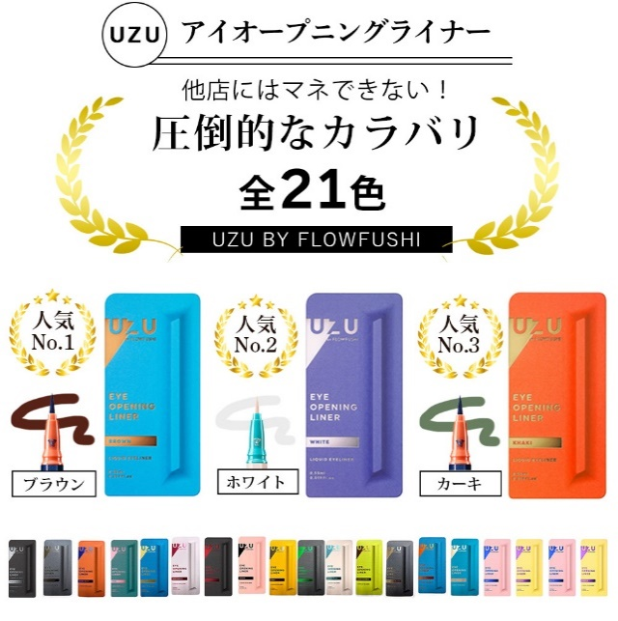
12 | 色比較5 | 色グループ別に詳細を紹介する | ブラック1 |  | 2枚目
13 | 色比較6 | 色グループ別に詳細を紹介する | ブラック2 |  | ■圧倒的なカラバリ
14 | 色比較7 | 色グループ別に詳細を紹介する | 差し色1 |  | （UZUアイライナーを買うならここ！）
15 | 色比較8 | 色グループ別に詳細を紹介する | 差し色2 |  | ・ラインナップをすべて見せたい
16 | 使用画像/20色比較 | 20色を肌に乗せて全体比較しやすくする |  |  | ・「このページで全色から選べる」というのを伝えたい
17 | 基本スペック | 選ばれる4つの”使いやすさ” | なめらかな描き心地/色落ちしにくい |  | ・人気色「ブラウン/ホワイト/カーキ」を目立たせたい
18 | 基本スペック | 選ばれる4つの”使いやすさ” | 簡単お湯でオフ/アレルゲンフリー
19 | 基本情報 | 商品の基本情報

 |  |  |  |  | 3枚目
 |  |  |  |  | ■ランキング画像
 |  |  |  |  | 作成不要

 |  |  |  |  | 4枚目
 |  |  |  |  | ■おまけつき
 |  |  |  |  | 作成不要

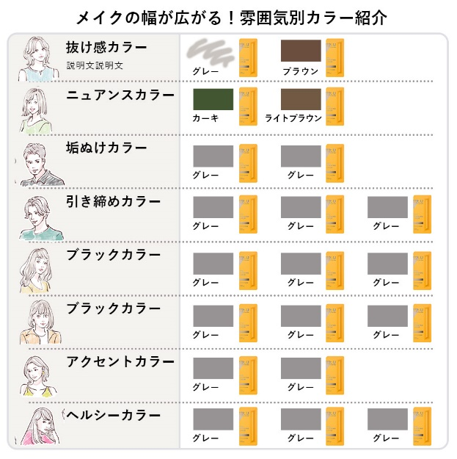

 |  |  |  |  | 5枚目
 |  |  |  |  | ■色グループ紹介
 |  |  |  |  | 色が多いので、グルーピングして選びやすくする

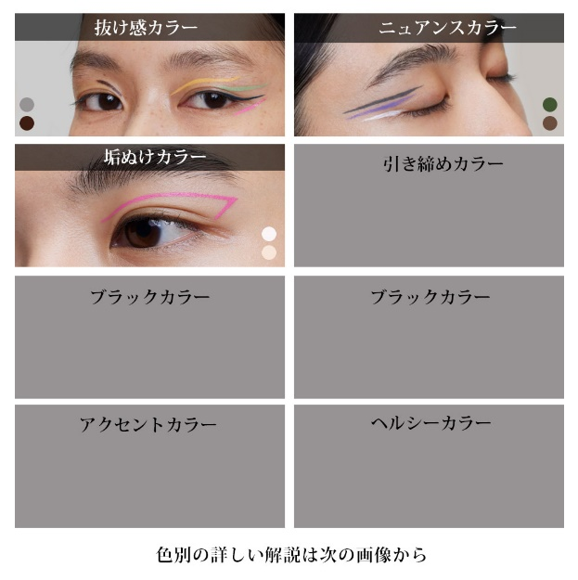

 |  |  |  |  | 6～7枚目
 |  |  |  |  | ■使い方
 |  |  |  |  | 個性的な色があるので、ファッション誌のように色グループ別に使い方を紹介する
 |  |  |  |  | テキスト例
 |  |  |  |  | ・どこに引くとよいか
 |  |  |  |  | ・どんな雰囲気になるのか
 |  |  |  |  | ・こんなひとにお勧め など

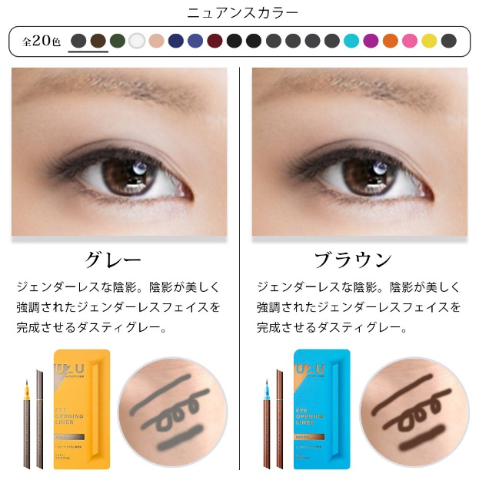
 |  |  |  |  | 8～15枚目
 |  |  |  |  | ■色の紹介
 |  |  |  |  | ・色グループ別に詳細を紹介する
 |  |  |  |  | ・上部に全カラバリのパレットを表示し、
 |  |  |  |  | 「今紹介している色味はこのあたり」
 |  |  |  |  | と理解してもらえることで選びやすく。
 |  |  |  |  | ・最大3色まで一枚で紹介

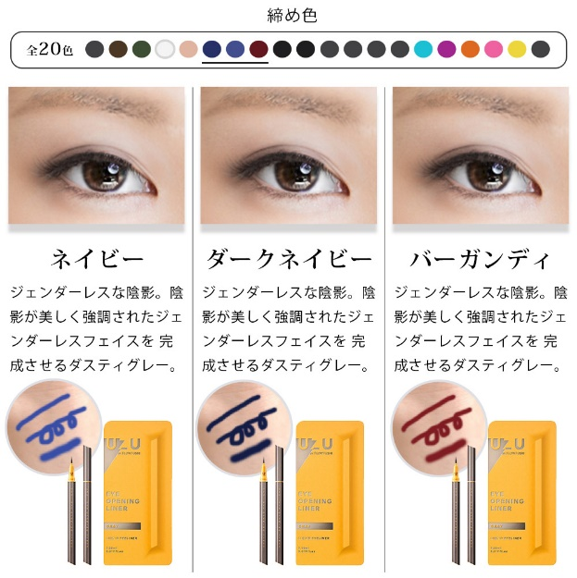

 |  |  |  |  | ◎カラーのグループ
 |  |  |  |  | グループ名 | カラー
 |  |  |  |  | 抜け感カラー | グレー/ブラウン/ブラウンブラック
 |  |  |  |  | ニュアンスカラー | カーキ/ライトブラウン
 |  |  |  |  | 垢ぬけカラー | ホワイト/ベージュ
 |  |  |  |  | 引き締めカラー | ネイビー/ダークネイビー/バーガンディ
 |  |  |  |  | ブラック | ブラック/レッドブラック/グリーンブラック
 |  |  |  |  | こだわりブラック | マットブラック/メタリックブラック/プラチナムブラック
 |  |  |  |  | アクセントカラー | ライトブルー/パープル
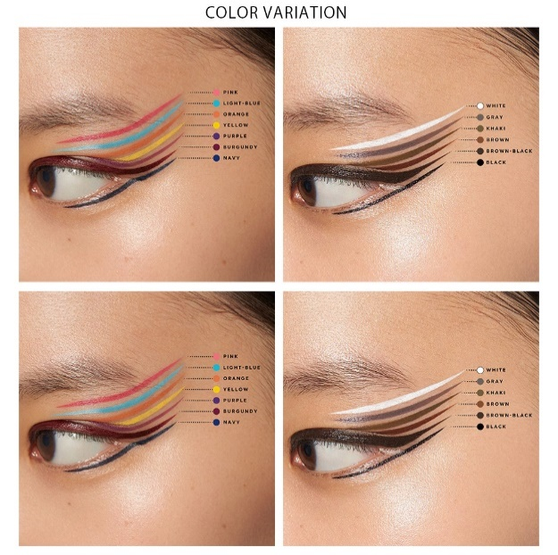
 |  |  |  |  | ヘルシーカラー | イエロー/オレンジ/ピンク

 |  |  |  |  | 16枚目
 |  |  |  |  | ■使用画像/20色比較
 |  |  |  |  | ・20色を肌に乗せて全体比較しやすくする

 |  |  |  |  | 17枚目
 |  |  |  |  | ■選ばれる4つの”使いやすさ”
 |  |  |  |  | ・なめらかな描き心地
 |  |  |  |  | ・色落ちしにくい

 |  |  |  |  | 18枚目
 |  |  |  |  | ■選ばれる4つの”使いやすさ”
 |  |  |  |  | ・簡単お湯でオフ
 |  |  |  |  | ・アレルゲンフリー

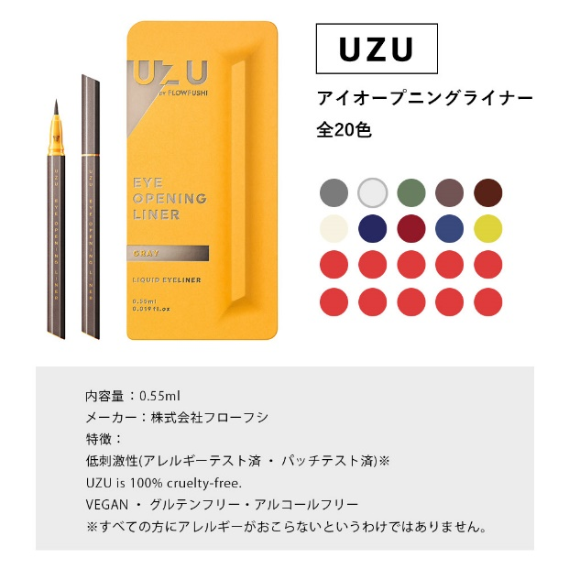

 |  |  |  |  | 19枚目
 |  |  |  |  | ■基本情報
 |  |  |  |  | ・「全21色」に訂正

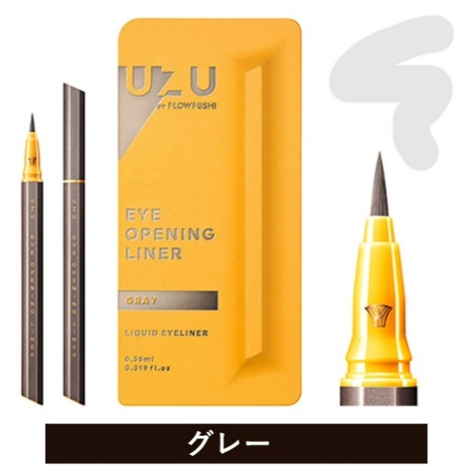
 |  |  |  |  | SKU画像

